2.クラス構成
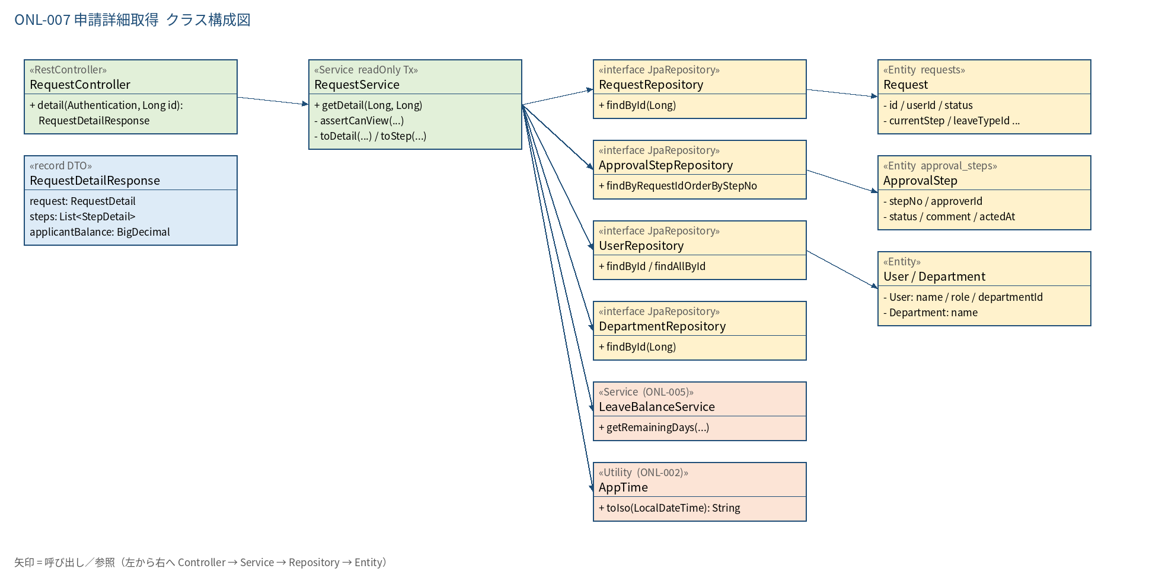
2.1 クラス構成図

3.シーケンス
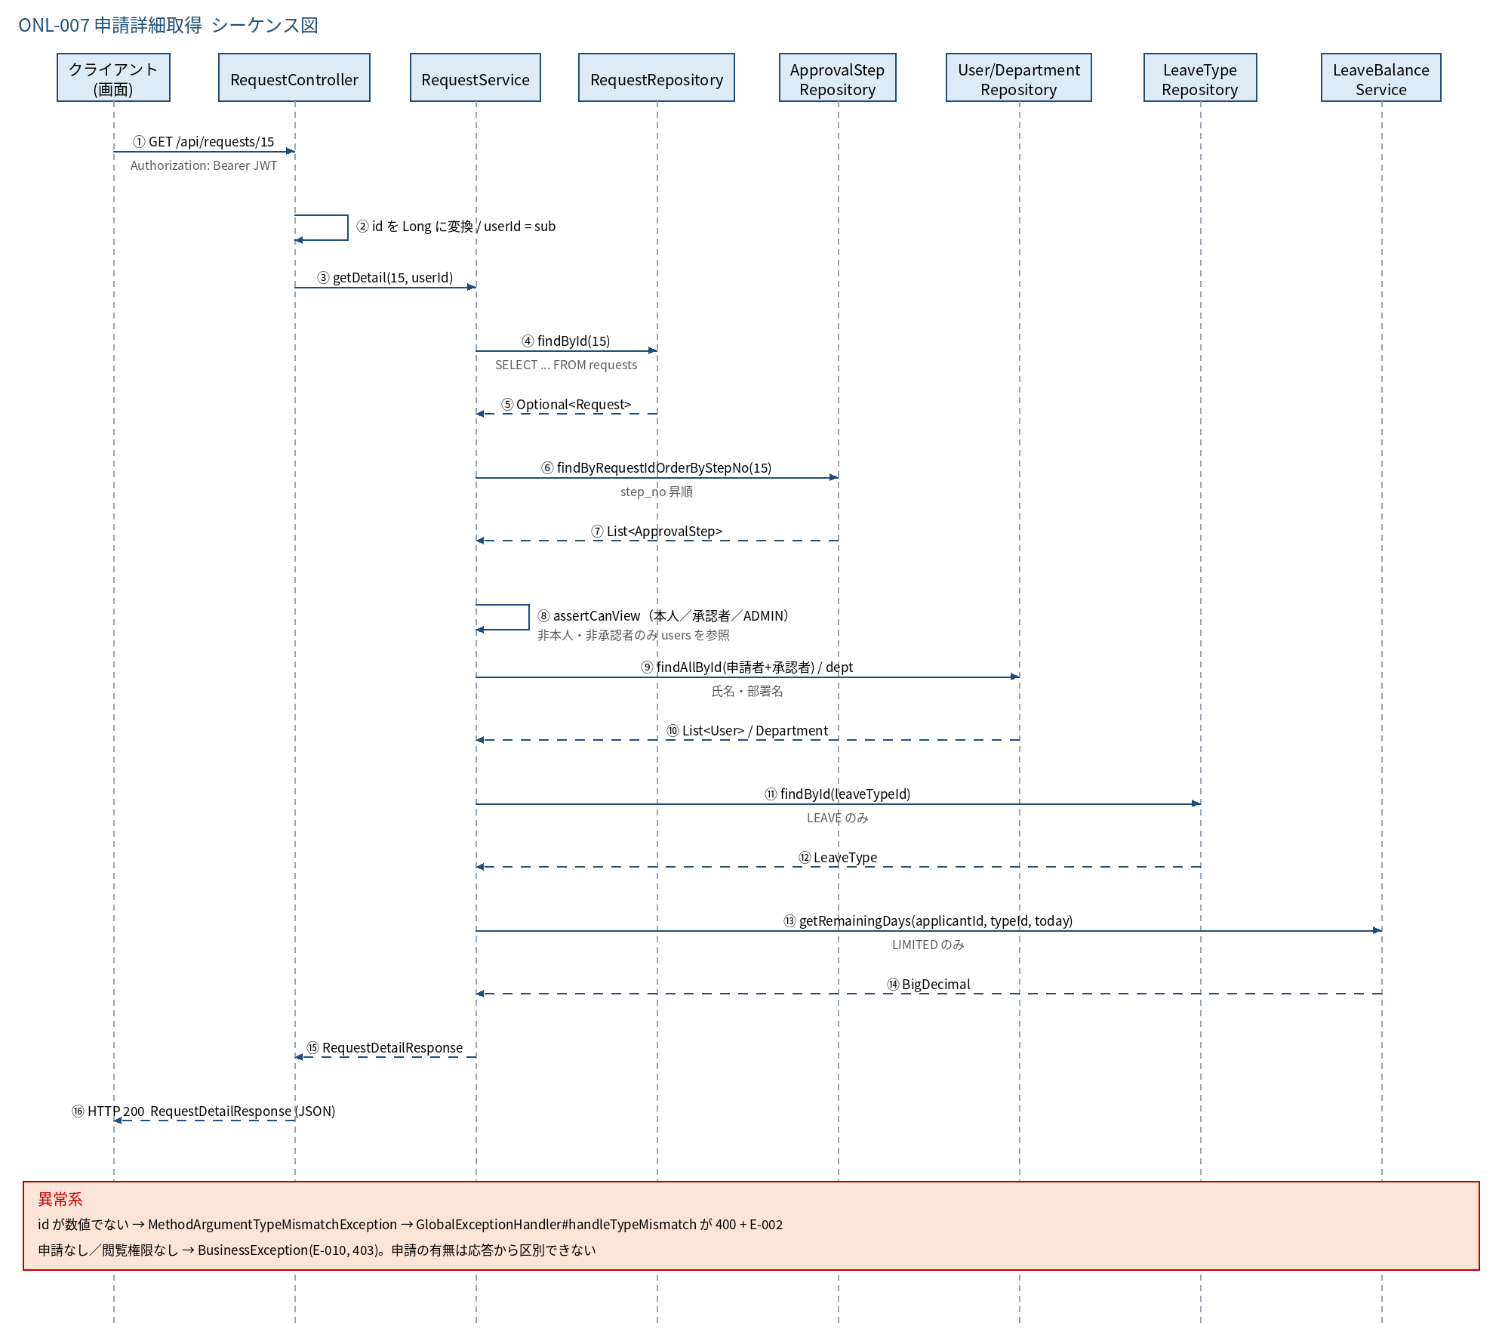
3.1 シーケンス図

5.処理フロー
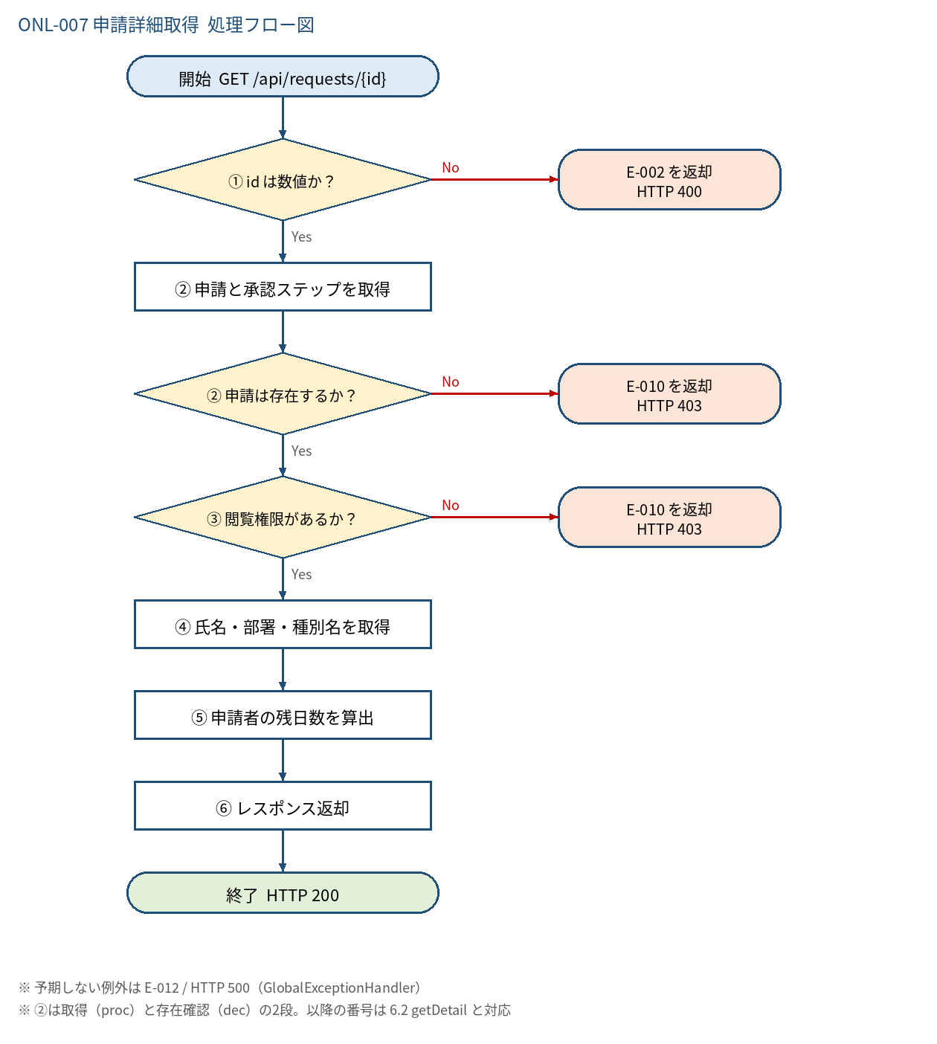
5.1 処理手順
No. | 処理 | 詳細 | 種別・分岐
① | id は数値か？ | パス変数 Long への変換。失敗は MethodArgumentTypeMismatchException | 判定（No → E-002 を返却 HTTP 400）
② | 申請と承認ステップを取得 | requestRepository.findById(id)、approvalStepRepository.findByRequestIdOrderByStepNo(id) | 処理
② | 申請は存在するか？ | Optional が空なら失敗（存在有無を悟らせないため権限なしと同じ応答） | 判定（No → E-010 を返却 HTTP 403）
③ | 閲覧権限があるか？ | 本人、または 非DRAFT かつ（承認ステップの承認者 or ADMIN） | 判定（No → E-010 を返却 HTTP 403）
④ | 氏名・部署・種別名を取得 | 申請者と承認者を userRepository.findAllById で一括取得。部署・休暇種別は findById | 処理
⑤ | 申請者の残日数を算出 | LEAVE かつ LIMITED のみ getRemainingDays(applicantId, typeId, 本日JST)。他は null | 処理
⑥ | レスポンス返却 | RequestDetailResponse {request, steps, applicantBalance} | 処理

5.2 処理フロー図

